F29
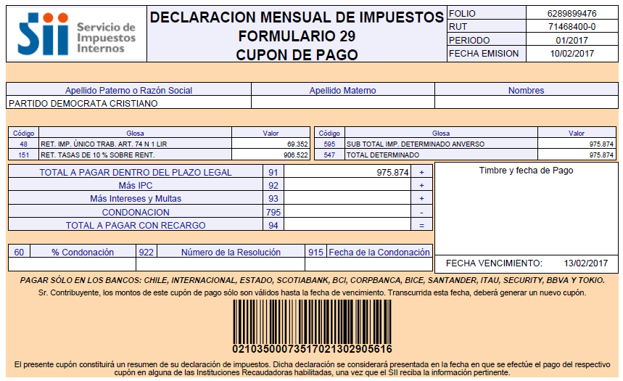
PARTIDO DEMOCRATA CRISTIANO

Impuestos según Análisis

Retenciones Honorarios y Dietas | -906,522
Retenciones Impto. Unico 2º Categ. | -69,352

Total F.29 | -975,874

Cot prev
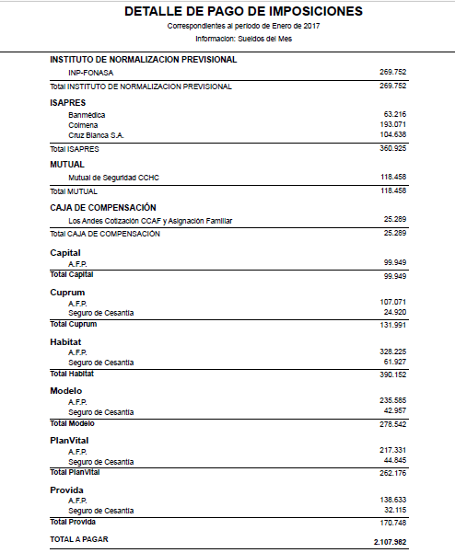
Cotizaciones previsionales según Análisis

AFP | -1,333,558
ISAPRE | -360,925
Mutual de Seguridad CCHC por pagar | -118,458
CCAF Los Andes por pagar | -25,289
INP por pagar | -269,752

Total Cot Prev | -2,107,982

LR
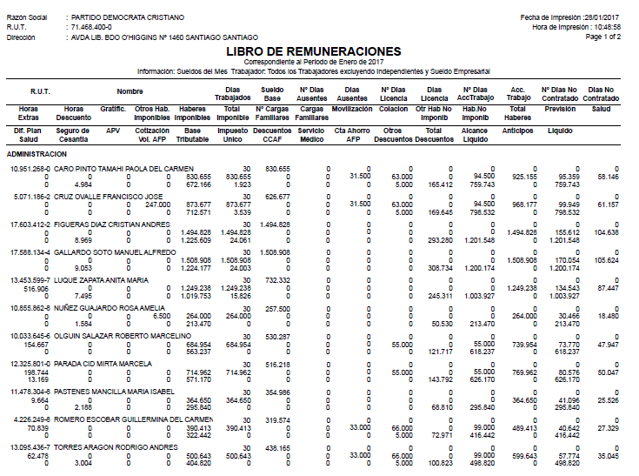

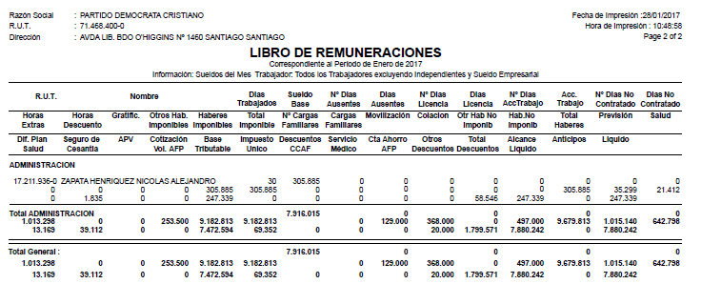

IMPTO
69352

